Hoja 1
Objeto | Diámetro (D) | Perímetro (P) | Valor de PI | % de Error | Objeto | x | y | x^2 | y^2 | xy | n | Diámetro (x) | Perímetro (y)
Disco 1 | 5.15 | 16.2 | 3.145631068 | 0,1285467231 | Disco 1 | 5.15 | 16.2 | 26.52 | 262.44 | 83.43 | 10 |  |  | SUSTITUCIÓN: | SUSTITUCIÓN: | SUSTITUCIÓN: | SUSTITUCIÓN: | SUSTITUCIÓN: | SUSTITUCIÓN:
Disco 2 | 6.35 | 19.9 | 3.133858268 | 0,2461931397 | Disco 2 | 6.35 | 19.9 | 40.32 | 396.01 | 126.365 |  | 5.15 | 16.2
Disco 3 | 8.85 | 27.8 | 3.141242938 | 0,01113179296 | Disco 3 | 8.85 | 27.8 | 78.32 | 772.84 | 246.03 |  | 6.35 | 19.9
Disco 4 | 9.95 | 31.2 | 3.135678392 | 0,1882567934 | Disco 4 | 9.95 | 31.2 | 99 | 973.44 | 310.44 |  | 8.85 | 27.8
Espejo Circular | 7.5 | 23.5 | 3.133333333 | 0,2629023397 | Espejo Circular | 7.5 | 23.5 | 56.25 | 552.25 | 176.25 |  | 9.95 | 31.2
Tapa de Gel para el pelo | 6.4 | 21 | 3.28125 | 4,445431404 | Tapa de Gel para el pelo | 6.4 | 21 | 40.96 | 441 | 134.4 |  | 7.5 | 23.5
Tapa de Botella de Agua | 7.4 | 23.8 | 3.216216216 | 2,375341766 | Tapa de Botella de Agua | 7.4 | 23.8 | 54.76 | 566.44 | 176.12 |  | 6.4 | 21
Objeto Add1 | 6.9 | 22.8 | 3.304347826 | N/A | Objeto extra 1 | 6.9 | 22.8 | 47.61 | 519.84 | 157.32 |  | 7.4 | 23.8
Objeto Add2 | 10 | 31.3 | 3.13 | N/A | Objeto extra 2 | 10 | 31.3 | 100.00 | 979.69 | 313 |  | 6.9 | 22.8
Objeto Add3 | 9.8 | 28.8 | 2.93877551 | N/A | Objeto extra 1 | 9.8 | 28.8 | 96.04 | 829.44 | 282.24 |  | 10 | 31.3
 |  |  |  |  | SUMA | 78.3 | 246.3 | 639.78 | 6293.39 | 2005.595 |  | 9.8 | 28.8
 |  |  |  |  |  |  |  |  |  |  |  |  |  | RESULTADO: | RESULTADO: | RESULTADO: | RESULTADO: | RESULTADO: | RESULTADO:
pi (aceptado) = 3.141592654 |  |  |  |  |  |  |  |  |  |  |  |  |  | 2.887340302 | 2.022125436 | 0.9900277762 | 0.4787643443 | 0.1465928089 | 1.172540889
 |  |  |  |  |  |  |  |  |  |  |  |  |  |  |  |  | 0.2086080962
 |  |  |  |  |  |  |  |  |  |  |  |  |  |  |  |  | 0.0505858090 |  | ECUACIÓN FINAL DE PENDIENTE
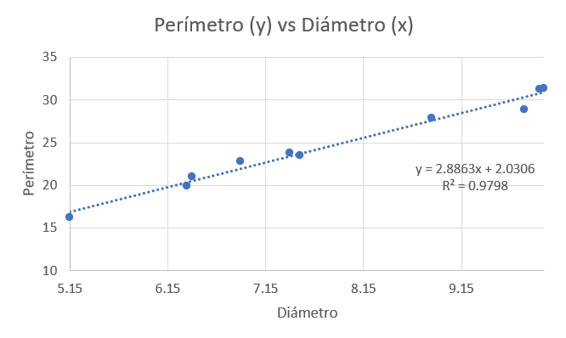
 |  |  |  |  |  |  |  |  |  |  |  |  |  |  |  |  | 0.2014560528 |  | y = (2,887340302 ± 0,1465928089)x + (0,9900277762 ± 1,172540889)
 |  |  |  |  |  |  |  |  |  |  |  |  |  |  |  |  | 0.0313919375
 |  |  |  |  |  |  |  |  |  |  |  |  |  |  |  |  | 0.2488978492
 |  |  |  |  |  |  |  |  |  |  |  |  |  |  |  |  | 0.1693786126
 |  |  |  |  |  |  |  |  |  |  |  |  |  |  |  |  | 0.7314123335
 |  |  |  |  |  |  |  |  |  |  |  |  |  |  |  |  | 0.1635972305
 |  |  |  |  |  |  |  |  |  |  |  |  |  |  |  |  | 2.3045073630
 |  |  |  |  |  |  |  |  |  |  |  |  |  |  |  |  | ∑β^2
 |  |  |  |  |  |  |  |  |  |  |  |  |  |  |  |  | 4.588599628

